项目清单
避难场所和仓库标识翻新项目清单
序号 | 项目名称 | 效果图 | 项目内容
 |  |  | 项目需求 | 单位 | 数量
1 | 开平市人民公园避难场所指示牌反光膜翻新 |  | 按照最新的 《GBT 44014-2024 应急避难场所 标志 》进行反光膜翻新制作，含运输安装 每套的尺寸：小牌（9个），每个70*20cm 总共6套（天御云顶正门对面1个；横门到青少宫1个；公园跑道内环、外环共4个） | 套 | 6
2 | 开平市苍江文体中心避难场所指示牌反光膜翻新 | 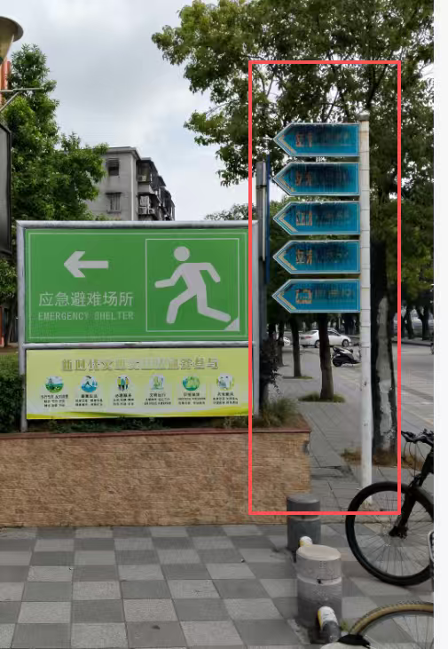 | 按照最新的 《GBT 44014-2024 应急避难场所 标志 》进行反光膜翻新制作，含运输安装 每套的尺寸： 小牌（5个），每个80*30cm 总共1套 | 套 | 1
3 | 开平市苍江文体中心避难场所指示牌扶正修复 | 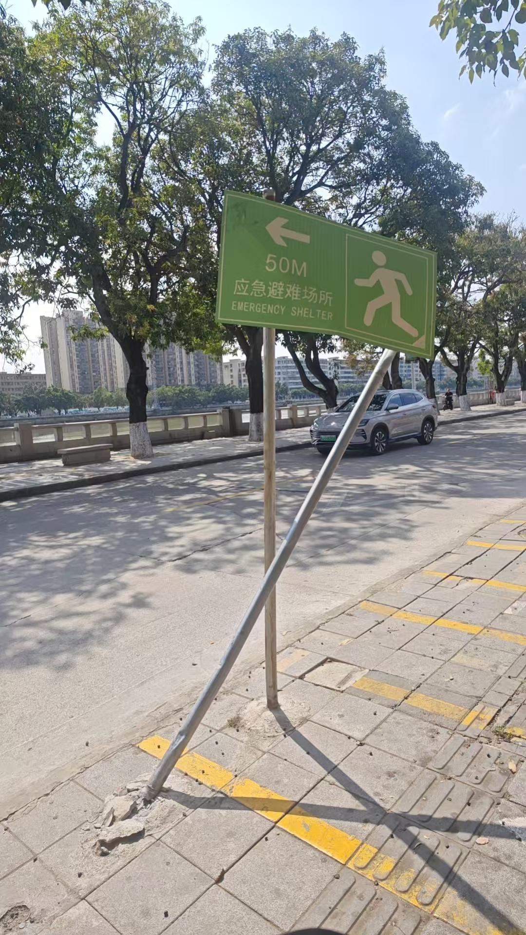 | 如图指示牌倾斜变形，需扶正修复 | 套 | 1
4 | 开平市应急综合物资储备仓库简介牌内容变换 | 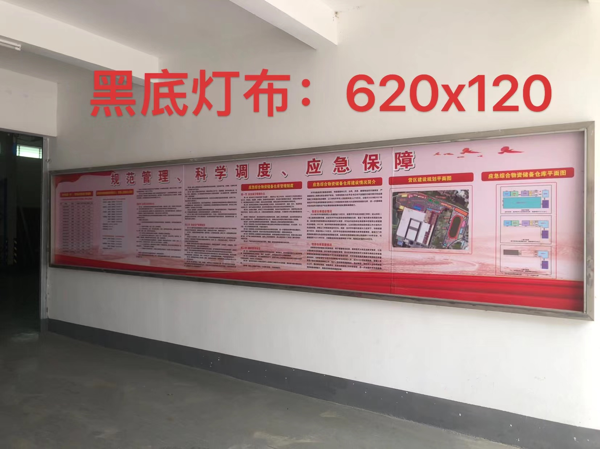 | 应急综合物资储备仓库责任人、管理人员信息公示栏、应急综合物资储备仓库建设情况简介等板块内容更新 尺寸大概是：620*120cm，需要现场重新量尺确认，重新制作，含运输安装 | 套 | 1
5 | 开平市应急综合物资储备仓库公示牌内容翻新 | 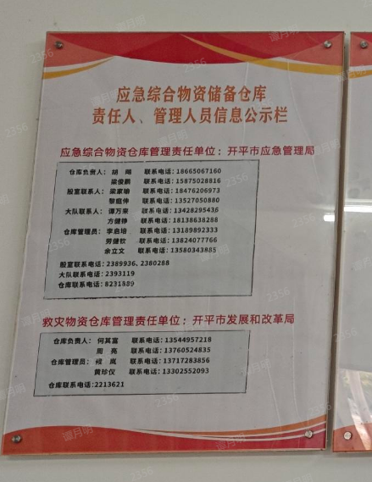 | 应急综合物资储备仓库责任人、管理人员信息公示栏、内容更新 尺寸大概是：50*70cm，需要现场重新量尺确认，重新制作，含运输安装 | 套 | 1

